８月１２日
ご予約メニュー表（８月１２日（土）分） ※品揃え・値段は時期により変更になる場合がございます。 変更の場合はご連絡させていただきます
お好み幕の内弁当
助六寿司

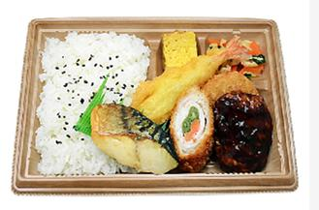
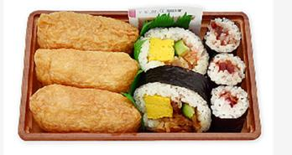

値段 430円
値段 380円

おむすびおかずセット
冷やしたぬきうどん

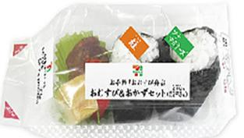
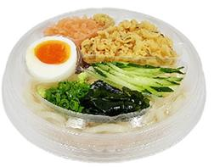

値段 298円
値段 398円

冷やし中華
ざる蕎麦


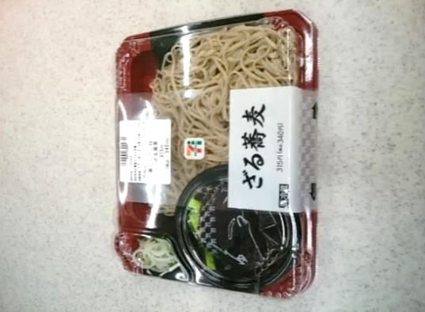

値段 480円
値段 340円

商品名 |  | 個数 | 値段 | 商品名 | 個数 | 値段
幕の内弁当 |  |  |  | たぬきうどん
おむすびおかずセット |  |  |  | 冷やし中華
助六寿司 |  |  |  | ざる蕎麦
 |  |  |  | 合計
ご担当者様名
ご担当者様連絡先

団体名
お届け先会場名

沼田上久屋店 担当：井熊、生方 TEL：0278－23－7011 FAX:0278-23-0213

 | ＦＡＸ受信後、こちらから受領確認のご連絡を差し上げます。
 | ※変更は８月１１日の午前１０時までにＦＡＸでご連絡ください
 | 空き容器は１５：００までに本部指定の場所へお出しください。

